RDS_云数据库
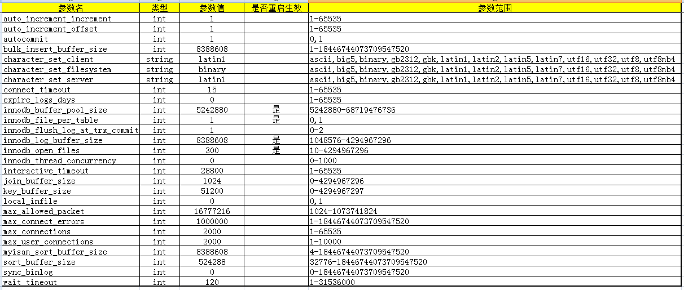
序号 | 模块 | 测试目的 | 前提 | 用例描述 | 预期结果 | 实际结果 | 备注 | 用例等级
实例列表
创建实例
已到期/余额不足/超保留时长/续费
主库实例详情
自动备份/手动备份/备份管理
从库实例详情
数据库管理
账号管理
配置文件管理
日志管理

费用中心

序号 | 模块 | 测试目的 | 前提 | 用例描述 | 预期结果 | 实际结果 | 备注 | 用例等级
账户总览
费用报表-后付费
费用报表-预付费

